상품제안서
국산 보드리발매트/욕실매트 | 상품코드: F28521

 |  |  |  |  |  |  | 02-412-0044 | www.easy1.co.kr
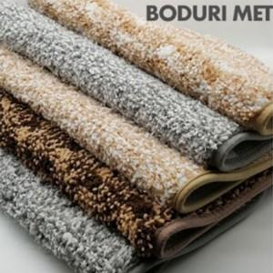

【상세/제작정보】 | .

【인쇄/포장옵션】 | 실크, 풀칼라 / 포장불가능

【공급단가】 | 수량 | 100~ | 300~ | 500~ | 1,000~ | 3,000~
*VAT별도 | 단가 | 5,970원 | 5,870원 | 5,720원 | 5,620원 | 5,470원

【상품 URL】 | http://www.easy1.co.kr/src/goods_detail.php?gdno=28521

